项目预算
装修 – 项目预算
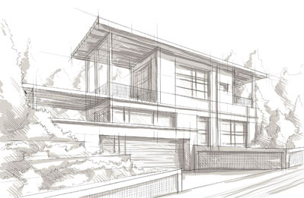 |  |  | 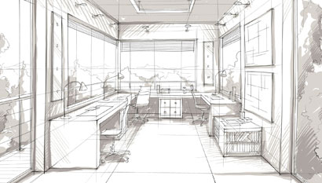 |  | 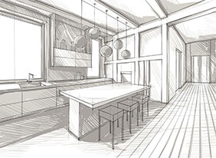
米苏家装修预算（建筑面积89㎡，套内面积含赠送87.6㎡）
大项 | 小项 | 完成 | 分项 | 品牌 | 单价 | 数量 | 单位 | 预算 | 实际支出 | 差额 | 备注
前期费用 | 物业 | FALSE | 装修审批费 |  | 2000 |  |  |  | 2000
 |  | FALSE | 垃圾清运 |  |  |  |  |  | 747.23
 |  | FALSE | 敲墙垃圾清理费
 | 设计 | FALSE | 设计费
 |  | FALSE | 结构改造图纸及审批
设备 |  | FALSE | 中央空调
 |  | FALSE | 地暖
 |  | FALSE | 新风
 |  | FALSE | 网络
 |  | FALSE | 智能家居
硬装施工 | 半包工程费 | FALSE | 辅材+人工
 | 其它工费 | FALSE | 敲墙拆旧
 |  | FALSE | 安装工费
 |  | FALSE | 地板铺装工费
 |  | FALSE | 阳台接下水管
 |  | FALSE | 燃气开通费
 |  | FALSE | 美缝工费
硬装自购辅材 | 电 | FALSE | 空开
 |  | FALSE | 强电箱
 |  | FALSE | 弱电箱
 |  | FALSE | 开关面板
 | 水 | FALSE | 角阀、止逆阀
 |  | FALSE | 地漏
 | 五金 | FALSE | 柜门拉手
 |  | FALSE | 橱柜拉篮
 |  | FALSE | 厨房黄铜挂杆
 |  | FALSE | 毛巾挂钩
 |  | FALSE | 窗帘轨道
 |  | FALSE | 吊轨门轨道
 |  | FALSE | 阳台晾衣杆
 | 胶 | FALSE | 玻璃胶
 |  | FALSE | 木工胶
门窗 | 窗户 | FALSE | 窗户换新
 |  | FALSE | 纱窗
 | 防盗门 | FALSE | 防盗门
 | 室内门 | FALSE | 主卧木门
 |  | FALSE | 次卧玻璃木门
 |  | FALSE | 卫生间吊轨木门
墙地面 | 墙漆 | FALSE | 补买乳胶漆
 | 地板 | FALSE | 实木复合地板
 |  | FALSE | 地板防潮软木垫
 |  | FALSE | 踢脚线
 | 地砖 | FALSE | 厨房地砖
 |  | FALSE | 卫生间地砖
 |  | FALSE | 储藏室地砖
 |  | FALSE | 阳台地砖
 | 墙砖 | FALSE | 厨房墙砖
 |  | FALSE | 卫生间墙砖
 |  | FALSE | 透明玻璃砖
 | 压条 | FALSE | T形铜条
 | 填缝材料 | FALSE | 地面美缝剂
 | 大理石 | FALSE | 窗台、台面
洁具 | 卫生间 | FALSE | 马桶
 |  | FALSE | 智能马桶盖
 |  | FALSE | 浴缸
 |  | FALSE | 花洒
 |  | FALSE | 马桶喷枪
 |  | FALSE | 龙头
 | 厨房 | FALSE | 台盆
 |  | FALSE | 可抽拉龙头
 | 阳台 | FALSE | 台盆及水龙头
电器 | 厨房 | FALSE | 燃气灶
 |  | FALSE | 油烟机
 |  | FALSE | 冰箱
 |  | FALSE | 洗碗机
 | 阳台 | FALSE | 洗衣机
 |  | FALSE | 烘干机
 |  | FALSE | 小厨宝
 | 客厅 | FALSE | 电视
 |  | FALSE | 投影
 |  | FALSE | 饮水机
 | 卫生间 | FALSE | 浴霸换气
家具 | 玄关厨房 | FALSE | 定制玄关高柜+橱柜
 |  | FALSE | 橱柜背板
 | 餐厅 | FALSE | 定制餐边柜
 |  | FALSE | 餐桌
 |  | FALSE | 餐椅
 |  | FALSE | 餐椅
 |  | FALSE | 折叠椅
 |  | FALSE | 圆凳
 | 客厅 | FALSE | 沙发
 |  | FALSE | 豆袋沙发
 |  | FALSE | 茶几
 |  | FALSE | 电视柜（隔板）
 |  | FALSE | 矮书柜
 | 阳台 | FALSE | 阳台家务柜
 |  | FALSE | 阳台高柜
 | 主卧 | FALSE | 1.8米床架
 |  | FALSE | 1.8米床垫
 |  | FALSE | 2.0米衣柜
 |  | FALSE | 床头柜
 |  | FALSE | 书桌
 |  | FALSE | 书柜
 |  | FALSE | 转椅
 | 次卧 | FALSE | 1.5米床架
 |  | FALSE | 1.5米床垫
 |  | FALSE | 1.5米衣柜
 |  | FALSE | 床头柜
 | 书房 | FALSE | 书房吊柜
 |  | FALSE | 书房隔板
 | 卫生间 | FALSE | 洗手台柜
 |  | FALSE | 浴室镜
 |  | FALSE | 黄色亚克力隔板
 |  | FALSE | 卫生间隔板
 |  | FALSE | 挂衣梯
 | 储藏室 | FALSE | 储藏室柜
 |  | FALSE | 挂墙隔板架
 |  | FALSE | 夹缝柜
灯具 | 全屋灯具 | FALSE | 详见“灯具”
软装 | 窗帘 | FALSE | 全屋窗帘
 | 地毯 | FALSE | 客厅中国风地毯
 |  | FALSE | 书房亚麻地毯
 |  | FALSE | 主卧床边毯
 | 绿植 | FALSE
 | 装饰画 | FALSE
 | 摆件 | FALSE
合计 |  |  |  |  |  |  |  | ￥0 | ￥2,747 | ￥2,747 | 0

装修流程和待办 - 绘图
装修流程
待办事项列表

装修日记 - 表格 1-1
装修日记
日期 | 装修项目 | 公司或品牌 | 费用 |  |  | 备注 | 联系人 |  | 日期 |  | 备注
 |  |  | 日期 | 付款 | 总计 |  | 师傅 | 电话 | 联系日期 | 安装日期

20221010 | 800(罗马灰807806)地砖*105 900(波尔多红RN90501)过门石*2 | 诺贝尔 | 20221010 | 7400 | 7400 |  | 诺贝尔崔艳丽 | 电话15837444119 wx_id:cyl20100906

合计 |  |  |  | 7400

施工价格表
